Screen
Tên Màn Hình | JOB_MARKET | ĐĂNG VIỆC | 作成者 | PhongBX | 更新者 | AnhND1
Người tạo | JOB_MARKET |  | 作成日 | 2019-01-09 | 更新日 | 2019-03-15

Đăng việc
Tìm việc
Hỗ trợ
Anonymous

ĐĂNG VIỆC

Tiêu đề việc *

1
Số người cần*
Việc làm một lần 
Loại thời gian*

Bất kỳ 
Giới tính*
12/06/2019
Ngày bắt đầu*

Giúp việc nhà 
Lĩnh vực*
08:00
Giờ bắt đầu*

Độ tuổi cần
18
Từ*
65
Đến*
4 
Số giờ làm*

100,000 VND
Số tiền công*

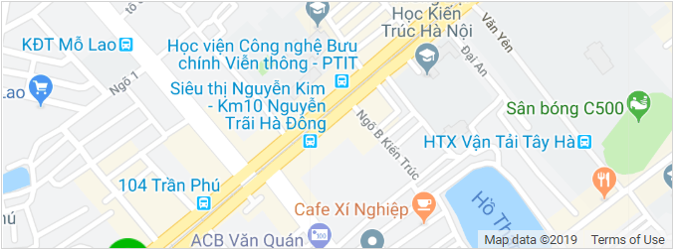
Vị trí của bạn
Địa chỉ bản đồ số
102.06262
Kinh độ*
10.61627362
Vĩ độ*

03, Hàng Buồm, Hoàn Kiếm, Hà Nội
Địa chỉ*

Mô tả công việc*

ĐĂNG VIỆC

